Fibex
 |  |  |  |  |  | LISTADO DE CANDIDATOS A CAPACITAR |  |  |  |  |  |  |  |  |  |  |  | CÓDIGO: FIB-CITF-5-005
 |  |  |  |  |  |  |  |  |  |  |  |  |  |  |  |  |  | PÁGINA:1 DE 1
 |  |  |  |  |  |  |  |  |  |  |  |  |  |  |  |  |  | FECHA DE EMISIÓN: 25/11/2025
 |  |  |  |  |  | CORPORACIÓN FIBEX TELECOM, C.A. |  |  |  |  |  |  |  |  |  |  |  | REVISIÓN:000

Datos generales
Tipo de Certificación: |  |  |  |  |  | Básico |  | Integral |  |  |  |  |  |  |  | Premium
Empresa/Institución |  |  |  |  |  |  | Institución |  | Aliado X |  | Contratista |  | Zona: CARABOBO
 |  |  |  |  |  |  | COUNET SOLUTIONS CA |  |  |  |  |  |  |  | Ciudad: | TOCUYITO
NIL: |  |  |  |  |  |  | 6986983267 |  | Transporte: |  | Carro |  | Moto |  | Cuatrimoto |  | Modelo / Placa :
Candidatos
Nº. | Zona | Ciudad | Vehiculo | Placa | Nombres y Apellidos |  |  |  | Cédula | Cargo | Inscripción del IVSS | Correo |  | Télefono |  | Foto tipo carnet |  |  | Foto Cédula de Identidad
1 | Carabobo | Valencia | VOLKSWAGEN / GOL | AEY94J | JUAN BALBINO COUSIN ALDANA |  |  |  | V-19471749 | REPRESENTANTE LEGAL / TECNICO | SI | juancousin@gmail.com |  | 0422-2599213 |  |  |  |  | 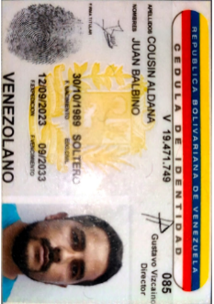
2 | Carabobo | Valencia | CHEVROLET / AVEO |  | CESAR DAVID GAINCE ECHENIQUE |  |  |  | V-17891322 | COORDINADOR DE OPERACIONES | SI | cesardavidgainceechenique@gmail.com |  | 0424-4437372
3 | Carabobo | Valencia |  |  | NELSON MANUEL MUÑOZ AMAYA |  |  |  | V-16596552 | TECNICO | SI | nelsonmunoz1981@gmail.com |  | 0424-4982798
4 | Carabobo | Valencia | FIAT / SIENA | AE794EA | EDUARDO JOSE SANCHEZ CHAVEZ |  |  |  | V-15901939 | TECNICO | SI | eduardosanchez2133@gmail.com |  | 0414-4114923
5 | Carabobo | Valencia |  |  | RENNY RAMON ALVARADO PEREZ |  |  |  | V-7982732 | TECNICO | SI | rennya069@gmail.com |  | 0412-5064753
6 | Carabobo | Valencia | CHEVROLET / CORSA | AEG14X | FRANCISCO ENRIQUE CORONEL PIÑERO |  |  |  | V-24299648 | TECNICO | SI | enrique191294@gmail.com |  | 0414-4058191 |  |  |  |  | 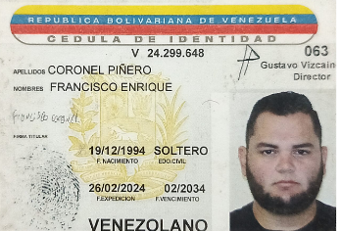 | NO ACTIVOS
7 | Carabobo | Valencia |  |  | DANIEL ALEJANDRO MARTINEZ MENDOZA |  |  |  | V-28517546 | TECNICO | SI | ALEJANDROM.CONTACTO@GMAIL.CIM |  | 0424-4125240
8 | Carabobo | Valencia | CHEVROLET / CHEVETTE | XJZ256 | SERGIO RAFAEL MARTINEZ HENRIQUEZ |  |  |  | V-12314318 | TECNICO | SI | sergiorafamartinez0215@gmail.com |  | 0424-4507772
9 | Carabobo | Valencia |  |  | CARLOS JOSE SANTAELLA FLORES |  |  |  | V-24915895 | TECNICO | SI | carlossanta170107@gmail.com |  | 0414-4257920 |  |  |  |  | 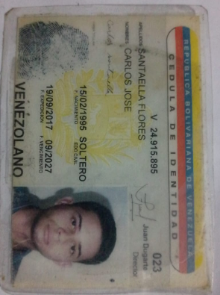
10
11
12
13
14
15
16
17
18
19
20

